Imtech
Projectnaam: | Inholland, locatie Haarlem (Imtech deel)
Kenmerk: | Uren en materialen armaturen
Datum: | ..-..-2024

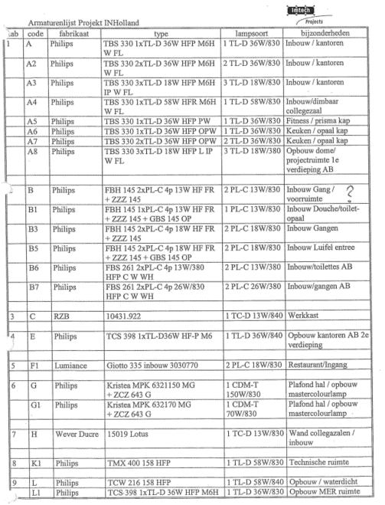
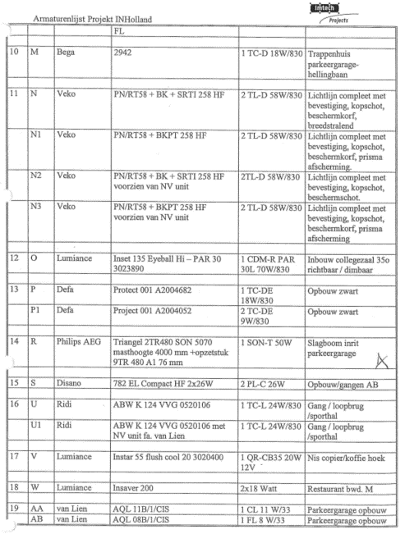
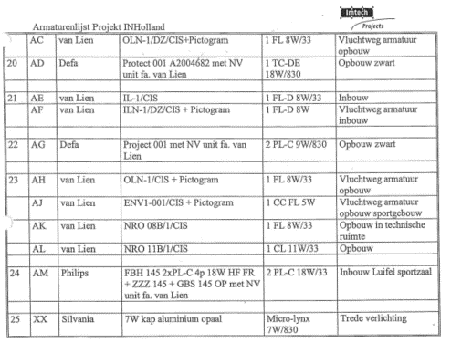
Code | Vermogen | Aantal | Aantal | Aantal | Aantal | Aantal | Aantal | Aantal | Aantal | Aantal | Aantal | Aantal | Aantal | Aantal | Aantal | Aantal | Aantal | Aantal | Aantal | Aantal | Aantal | Totaal
 | Lamp | kelder | kelder | kelder | kelder | bg | bg | bg | bg | 1e verd. | 1e verd. | 1e verd. | 1e verd. | 2e verd. | 2e verd. | 2e verd. | 3e verd. | Dak | Dak | Terrein | Totaal | vermogen (W)
Bouwdeel --> |  | AB | FGH | IJKLMN | O | AB | FGH | IJKLMN | S | AB | FGH | IJKLMN | S | AB | FGH | IJKLMN | IJKLMN | AB | IJKLMN
Bestaande symbolen:
A | 36 |  |  |  |  | 87 |  |  |  | 88 |  |  |  | 71 |  |  |  |  |  |  | 246 | 8856
A2 | 72 |  |  |  |  |  |  |  |  |  |  |  |  |  |  |  |  |  |  |  | 0 | 0
A3 | 54 |  |  |  |  |  |  |  |  |  |  |  |  |  |  |  |  |  |  |  | 0 | 0
A4 | 58 |  |  |  |  |  |  |  |  |  |  |  |  |  |  |  |  |  |  |  | 0 | 0
A5 | 36 |  |  |  |  |  |  |  |  |  |  |  |  |  |  |  |  |  |  |  | 0 | 0
A6 | 36 |  |  |  |  |  |  |  |  |  |  |  |  |  |  |  |  |  |  |  | 0 | 0
A7 | 72 |  |  |  |  |  |  |  |  |  |  |  |  |  |  |  |  |  |  |  | 0 | 0
A8 | 54 |  |  |  |  |  |  |  |  | 8 |  |  |  |  |  |  |  |  |  |  | 8 | 432
B | 26 |  |  |  |  |  |  |  |  |  |  |  |  |  |  |  |  |  |  |  | 0 | 0
B1 | 13 |  |  |  |  | 8 |  |  |  | 6 |  |  |  | 8 |  |  |  |  |  |  | 22 | 286
B3 | 36 |  |  |  |  | 2 |  |  |  | 3 |  |  |  | 2 |  |  |  |  |  |  | 7 | 252
B4 | 0 |  |  |  |  | 30 |  |  |  | 31 |  |  |  | 20 |  |  |  |  |  |  | 81 | 0
B5 | 36 |  |  |  |  |  |  |  |  |  |  |  |  |  |  |  |  |  |  |  | 0 | 0
B6 | 26 |  |  |  |  | 6 |  |  |  | 6 |  |  |  | 6 |  |  |  |  |  |  | 18 | 468
B7 | 52 |  |  |  |  |  |  |  |  |  |  |  |  |  |  |  |  |  |  |  | 0 | 0
C | 13 |  |  |  |  |  |  |  |  |  |  |  |  |  |  |  |  |  |  |  | 0 | 0
E | 36 |  |  |  |  |  |  |  |  | 20 |  |  |  | 64 |  |  |  |  |  |  | 84 | 3024
F1 | 36 |  |  |  |  |  |  |  |  |  |  |  |  |  |  |  |  |  |  |  | 0 | 0
G | 50 |  |  |  |  |  |  |  |  |  |  |  |  |  |  |  |  |  |  |  | 0 | 0
G1 | 70 |  |  |  |  |  |  |  |  |  |  |  |  |  |  |  |  |  |  |  | 0 | 0
H | 13 |  |  |  |  |  |  |  |  |  |  |  |  |  |  |  |  |  |  |  | 0 | 0
K1 | 58 |  |  |  |  |  |  |  |  |  |  |  |  |  |  |  |  |  |  |  | 0 | 0
K2 | 0 |  |  |  |  | 1 |  |  |  |  |  |  |  |  |  |  |  | 4 |  |  | 5 | 0
K3 | 0 | 34 |  |  |  |  |  |  |  |  |  |  |  |  |  |  |  |  |  |  | 34 | 0
L | 58 |  |  |  |  |  |  |  |  |  |  |  |  |  |  |  |  |  |  |  | 0 | 0
L1 | 36 |  |  |  |  | 9 |  |  |  |  |  |  |  |  |  |  |  |  |  |  | 9 | 324
L2 | 0 |  |  |  |  | 7 |  |  |  |  |  |  |  |  |  |  |  |  |  |  | 7 | 0
M | 18 |  |  |  |  |  |  |  |  |  |  |  |  |  |  |  |  |  |  |  | 0 | 0
M1 | 0 |  |  |  |  | 23 |  |  |  |  |  |  |  |  |  |  |  |  |  |  | 23 | 0
N | 112 |  |  |  |  |  |  |  |  |  |  |  |  |  |  |  |  |  |  |  | 0 | 0
N1 | 112 |  |  |  |  |  |  |  |  |  |  |  |  |  |  |  |  |  |  |  | 0 | 0
N2 | 112 |  |  |  |  |  |  |  |  |  |  |  |  |  |  |  |  |  |  |  | 0 | 0
N3 | 112 |  |  |  |  |  |  |  |  |  |  |  |  |  |  |  |  |  |  |  | 0 | 0
O | 70 |  |  |  |  |  |  |  |  |  |  |  |  |  |  |  |  |  |  |  | 0 | 0
P | 18 |  |  |  |  |  |  |  |  |  |  |  |  |  |  |  |  |  |  |  | 0 | 0
P1 | 18 |  |  |  |  |  |  |  |  |  |  |  |  |  |  |  |  |  |  |  | 0 | 0
R | 50 |  |  |  |  |  |  |  |  |  |  |  |  |  |  |  |  |  |  |  | 0 | 0
S | 52 |  |  |  |  |  |  |  |  |  |  |  |  | 18 |  |  |  |  |  |  | 18 | 936
U | 24 |  |  |  |  |  |  |  |  |  |  |  |  |  |  |  |  |  |  |  | 0 | 0
U1 | 24 |  |  |  |  |  |  |  |  |  |  |  |  |  |  |  |  |  |  |  | 0 | 0
V | 36 |  |  |  |  |  |  |  |  |  |  |  |  |  |  |  |  |  |  |  | 0 | 0
W | 36 |  |  |  |  |  |  |  |  |  |  |  |  |  |  |  |  |  |  |  | 0 | 0
Draaideur spots | 10 |  |  |  |  | 6 | 12 | 10 | 6 |  |  |  |  |  |  |  |  |  |  |  | 34 | 340
Bestaand NV:
AA | 11 |  |  |  |  |  |  |  |  |  |  |  |  |  |  |  |  |  |  |  | 0 | 0
AB | 8 |  |  |  |  |  |  |  |  |  |  |  |  |  |  |  |  |  |  |  | 0 | 0
AC | 8 |  |  |  |  |  |  |  |  |  |  |  |  |  |  |  |  |  |  |  | 0 | 0
AD | 18 |  |  |  |  |  |  |  |  |  |  |  |  |  |  |  |  |  |  |  | 0 | 0
AE | 8 |  |  |  |  | 9 |  |  |  | 6 |  |  |  | 5 |  |  |  |  |  |  | 20 | 160
AF | 8 |  |  |  |  | 12 |  |  |  | 7 |  |  |  | 6 |  |  |  |  |  |  | 25 | 200
AG | 18 |  |  |  |  |  |  |  |  |  |  |  |  |  |  |  |  |  |  |  | 0 | 0
AH | 8 |  |  |  |  | 12 |  |  |  |  |  |  |  |  |  |  |  |  |  |  | 12 | 96
AJ | 5 |  |  |  |  |  |  |  |  |  |  |  |  |  |  |  |  |  |  |  | 0 | 0
AK | 8 |  |  |  |  |  |  |  |  |  |  |  |  |  |  |  |  |  |  |  | 0 | 0
AL | 11 |  |  |  |  |  |  |  |  |  |  |  |  |  |  |  |  |  |  |  | 0 | 0
AN | 0 |  |  |  |  | 2 |  |  |  | 2 |  |  |  | 2 |  |  |  |  |  |  | 6 | 0
AM | 36 |  |  |  |  |  |  |  |  |  |  |  |  |  |  |  |  |  |  |  | 0 | 0
NV1 | 0 | 5 |  |  |  |  |  |  |  |  |  |  |  |  |  |  |  |  |  |  | 5 | 0
XX | 7 |  |  |  |  |  |  |  |  |  |  |  |  |  |  |  |  |  |  |  | 0 | 0
Aanvullend (rood):
Downlighter | 25 |  |  |  |  |  |  |  |  |  |  |  |  | 11 |  |  |  |  |  |  | 11 | 275
vierkante inbouw | 30 |  |  |  |  |  |  |  |  |  |  |  |  |  |  |  |  |  |  |  | 0 | 0
Rechthoekige inbouw | 30 |  |  |  |  |  |  |  |  |  |  |  |  |  |  |  |  |  |  |  | 0 | 0
Pendel | 20 |  |  |  |  |  |  |  |  |  |  |  |  |  |  |  |  |  |  |  | 0 | 0
Wand NV (*1) | 30
NV (*1) | 15 |  |  |  |  | 2 |  |  |  | 1 |  |  |  | 19 |  |  |  |  |  |  | 22 | 330
Nood Uit (pijl) (*1) | 15 |  |  |  |  |  |  |  |  |  |  |  |  |  |  |  |  |  |  |  | 0 | 0
Sub Totaal |  |  |  |  |  |  |  |  |  |  |  |  |  |  |  |  |  |  |  |  | 697 | 15,979

Opmerking:
Let op, geintegreerde noodverlichting in de basis armaturen moeten in de nieuwe situatie omgezet worden naar stand alone noodverlichting
De telling van nieuwe noodverlichting is niet meegenomen in deze tellijst

Verklaring:
*1 = Daar waar we op tekening een symbool NV of rood pijltje hebben aangegeven is wel meegeteld in deze telling, dit was aanvullend t.o.v. de bestaande situatie

Dalkia
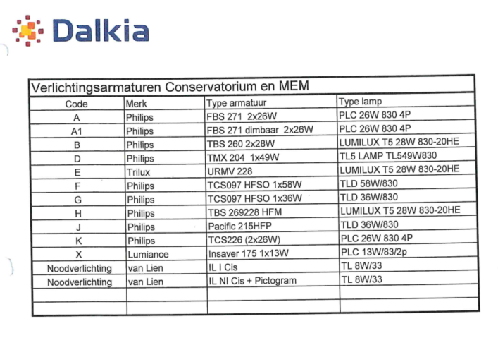
Projectnaam: | Inholland, locatie Haarlem (Dalkia deel)
Kenmerk: | Uren en materialen armaturen
Datum: | ..-..-2024

Code | Vermogen | Aantal | Aantal | Aantal | Aantal | Aantal | Totaal
 | Lamp | kelder | bg | 1e verd. | 2e verd. | Totaal | vermogen (W)
Bouwdeel --> |  | AB | AB | AB | AB
Bestaande symbolen:
A | 52 | 68 | 80 | 28 | 6 | 182 | 9464
A1 | 52 |  | 39 |  |  | 39 | 2028
B | 56 |  | 6 |  |  | 6 | 336
B4 | 0 |  |  | 17 |  | 17 | 0
D | 49 |  | 1 |  |  | 1 | 49
E | 56 |  | 24 |  |  | 24 | 1344
F | 58 |  |  | 6 |  | 6 | 348
G | 36 |  |  | 6 |  | 6 | 216
H | 56 |  |  | 18 |  | 18 | 1008
J | 36 |  |  | 5 |  | 5 | 180
K | 26 |  |  |  |  | 0 | 0
X | 13 |  | 10 |  |  | 10 | 130
Geen code | 0 |  |  | 34 |  | 34 | 0
Bestaand NV:
NV | 8 | 11 | 27 | 5 | 2 | 45 | 360
NV (pictogram) | 8 | 9 | 19 | 5 | 1 | 34 | 272
Aanvullend (rood):
Downlighter | 25 |  |  | 24 |  | 24 | 600
vierkante inbouw | 30 |  |  | 8 |  | 8 | 240
Rechthoekige inbouw | 30 |  |  |  |  | 0 | 0
Pendel | 20 |  |  |  |  | 0 | 0
Wand NV (*1) | 30
NV (*1) | 15 | 2 | 4 | 2 |  | 8 | 120
Nood Uit (pijl) (*1) | 15 |  |  |  |  | 0 | 0
Sub Totaal |  |  |  |  |  | 467 | 16,695

Opmerking:
Let op, geintegreerde noodverlichting in de basis armaturen moeten in de nieuwe situatie omgezet worden naar stand alone noodverlichting
De telling van nieuwe noodverlichting is niet meegenomen in deze tellijst

Verklaring:
*1 = Daar waar we op tekening een symbool NV of rood pijltje hebben aangegeven is wel meegeteld in deze telling, dit was aanvullend t.o.v. de bestaande situatie

Kropman
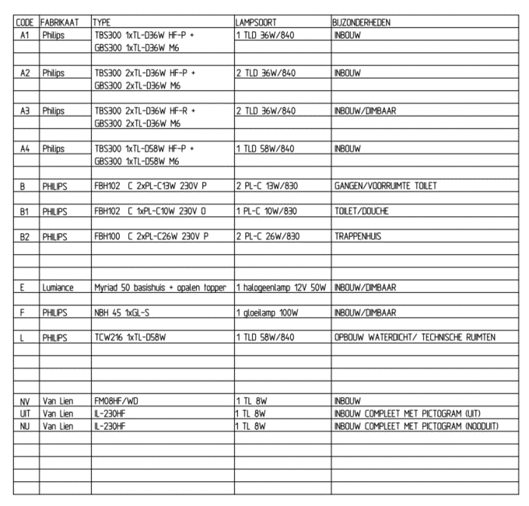

Projectnaam: | Inholland, locatie Haarlem (Kropman deel)
Kenmerk: | Uren en materialen armaturen
Datum: | ..-..-2024

Code | Vermogen | Aantal | Aantal | Aantal | Totaal
 | Lamp | bg | 1e verd. | Totaal | vermogen (W)
Bouwdeel --> |  | AB | AB
Bestaande symbolen:
A1 | 36 | 49 | 5 | 54 | 1944
A2 | 72 |  | 30 | 30 | 2160
A3 | 72 | 25 |  | 25 | 1800
A4 | 58 |  | 40 | 40 | 2320
B | 26 | 11 | 31 | 42 | 1092
B1 | 10 |  | 1 | 1 | 10
B2 | 56 |  | 8 | 8 | 448
E | 50 |  | 5 | 5 | 250
F | 0 | 2 |  | 2 | 0
F1 | 100 |  |  | 0 | 0
L | 58 |  |  | 0 | 0
S2 | 0 | 2 | 1 | 3 | 0
Bestaand NV:
NV | 8 | 9 | 8 | 17 | 136
UIT | 8 | 2 | 1 | 3 | 24
NU | 8 | 4 |  | 4 | 32
NL-1 | 0 | 2 | 1 | 3 | 0
Aanvullend (rood):
Downlighter | 25 |  | 10 | 10 | 250
vierkante inbouw | 30 |  |  | 0 | 0
Rechthoekige inbouw | 30 | 7 | 25 | 32 | 960
Pendel | 20 |  |  | 0 | 0
Wand NV (*1) | 30
NV (*1) | 15 | 7 | 1 | 8 | 120
Nood Uit (pijl) (*1) | 15 |  |  | 0 | 0
Sub Totaal |  |  |  | 287 | 11,546

Opmerking:
Let op, geintegreerde noodverlichting in de basis armaturen moeten in de nieuwe situatie omgezet worden naar stand alone noodverlichting
De telling van nieuwe noodverlichting is niet meegenomen in deze tellijst

Verklaring:
*1 = Daar waar we op tekening een symbool NV of rood pijltje hebben aangegeven is wel meegeteld in deze telling, dit was aanvullend t.o.v. de bestaande situatie

